Olchamlar
 |  | O'lcham loyihalari jadvali

Loyiha_nomi | Ulugbek
Sana | 2022.02.08
O'lchovchining (F.I.Sh.) | Ulugʻbek Mominjonov
Shahta_turi |  | Beton | Bloklar | + Po'lat Konstruksiya
MR |  |  | + MRL
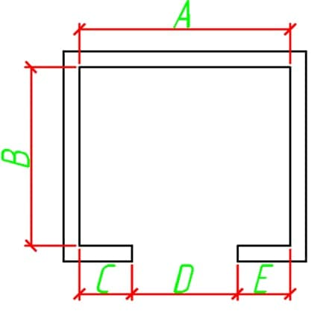 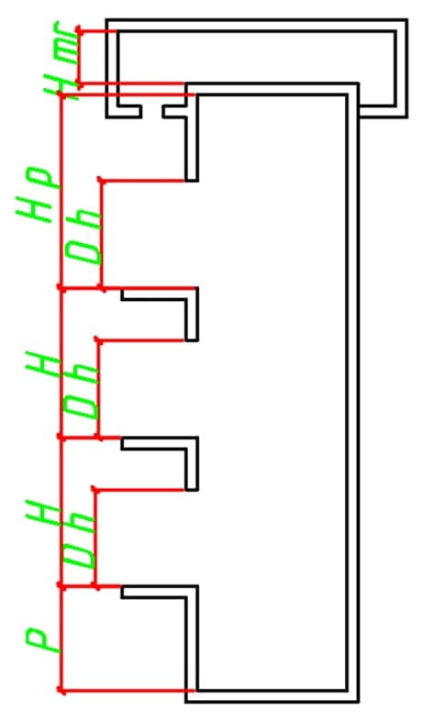 |  |  | Shartli belgilar | O'lcham(mm)
 |  |  | A | 8
 |  |  | B | 8
 |  |  | C | 9
 |  |  | D | 8
 |  |  | E | 9

 |  |  | Qavat № | Balandlik(H) (mm)
 |  |  | 1 | 8
 |  |  | 2
 |  |  | 3
 |  |  | 4
 |  |  | 5
 |  |  | 6
 |  |  | 7
 |  |  | 8
 |  |  | 9
 |  |  | 10
 |  |  | 11
 |  |  | 12
 |  |  | 13
 |  |  | 14
 |  |  | 15
 |  |  | 16
 |  |  | 17
 |  |  | 18
 |  |  | 19
 |  |  | 20

 |  |  | Umumiy qavatlar soni | 1
 |  |  | Eshiklar soni | 78
 |  |  | Priyamka balandligi(P) | 78
 |  |  | Oxirgi etaj balandligi(H) | 78
 |  |  | Eslatma | Jdkskslsa

